Taul1

SUOMILAUDE / OHJE
Tällä ohjelmalla voit arvioida L-lauteen tarvitsemien osien määrää.
Voit soveltaa laskuria myös toisen kätiseen lauteeseen
Tutustu myös lauteiden asennusohjeisiin ennen tilauksen tekoa

Täytä keltaiset kohdat ja katso alta ohjeet laudeosien määrän arvioimiseen |  |  |  | Pituus(mm)
Seinä 1 (seinä jossa lauderunko asennetaan molemmille sivuille) |  |  |  | 2400
Seinä 2 (tällä sivulla laude kiinnitetään seinään ja lauderunkoon yksi). |  |  |  | 2900
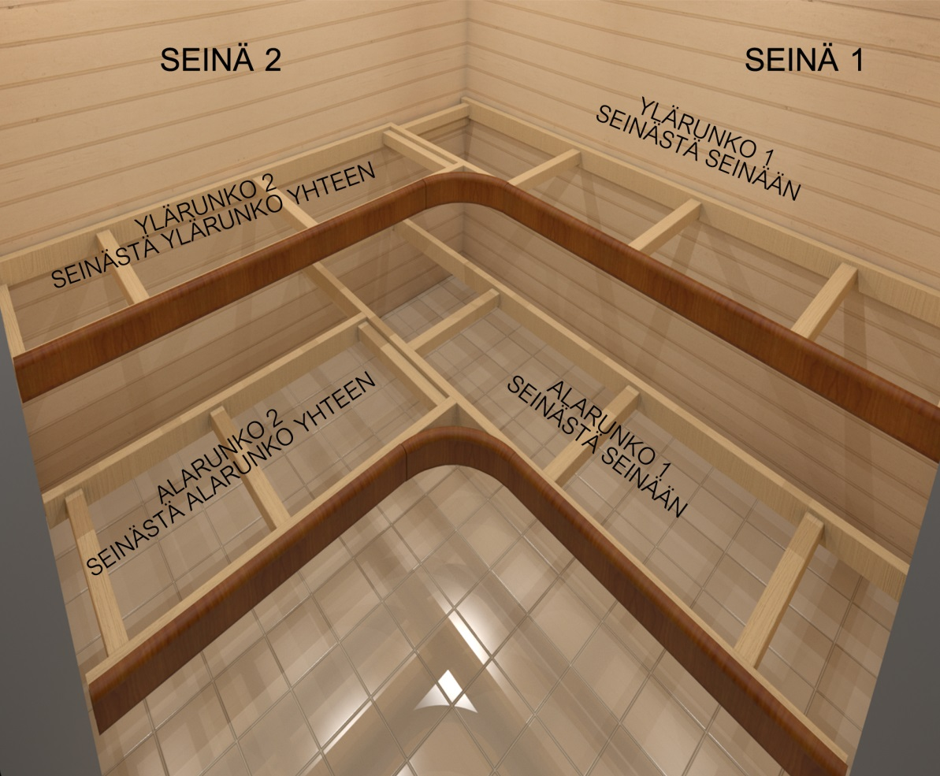

SUORAT LAUDE-ELEMENTIT:
KOHTA | PITUUS |  | OHJE OSILLE:
YLÄRUNKO 1 | 2380 |  | Tarvitset tähän 240 cm pitkän suomilaude-elementin
YLÄRUNKO 2 | 2385 |  | Tarvitset tähän 240 cm pitkän suomilaude-elementin
ALARUNKO 1 | 2380 |  | Tarvitset tähän 240 cm pitkän suomilaude-elementin
ALARUNKO 2 | 1921 |  | Tarvitset tähän 195 cm pitkän suomilaude-elementin

B-KULMAELEMENTIT:
Vaikka asennat kohteeseen B-kulmaelementin, et voi huomioida sitä lauderunkojen määrässä sillä kulmaelementti ei
sisällä lauderunkoja.

C-SELKÄNOJAT JA LAUTEIDEN VÄLISET RITILÄT ILMAN KAARIA
Mitat alta, jos et laita kaaria selkänojiin
KOHTA | PITUUS |  | OHJE OSILLE:
SEINÄ1 SELKÄNOJA | 2380 |  | Tarvitset tähän 240 cm pitkän c-ritilän
SEINÄ1 VÄLIRITILÄ | 1916 | 4286 | Tarvitset tähän 195 cm pitkän c-ritilän
SEINÄ2 SELKÄNOJA | 2880 |  | kysy tarjous ja ohjeita myyntipisteeltämme. Tai voit toteuttaa pätkän kahdesta osasta ja lyhyemmistä mitoista
SEINÄ2 VÄLIRITILÄ | 2370 | 4286 | Tarvitset tähän 240 pitkän ritilän

VAIHTOEHTO YLÄPUOLISELLE:
C-SELKÄNOJAT JA LAUTEIDEN VÄLISET RITILÄT G KAARiLLA
Mitat alta, jos laitat kaaria selkänojiin
KOHTA | PITUUS |  | OHJE OSILLE:
SEINÄ1 SELKÄNOJA | 2130 |  | Tarvitset tähän 240 cm pitkän c-ritilän
SEINÄ1 VÄLIRITILÄ | 1716 | 3886 | Tarvitset tähän 195 cm pitkän c-ritilän
SEINÄ2 SELKÄNOJA | 2630 |  | kysy tarjous ja ohjeita myyntipisteeltämme. Tai voit toteuttaa pätkän kahdesta osasta ja lyhyemmistä mitoista
SEINÄ2 VÄLIRITILÄ | 2170 | 3886 | Tarvitset tähän 240 pitkän ritilän

